首頁
標準作業指導書 Standard Operation Procedure

製程別 | 機種系列 | 機種名 |  | 主件料號 | 機種版本 | 文件編號 | 文件總版本 | 站數 | 擬案日期 | 擬案 | 審核 | 會簽 | 核准
Process | Model Serial | Model Name |  | P/N | Model Rev. | Doc. No. | Rev. | Station Q'ty | Edit Date | Issued by | Reviewed by | Countersign by | Approved by
OQC | RUCKUS | Ruckus 575 |  | ALL | 1 | PVNBU6VN1-Q06-S00178 | 1 | 1 | 2026-01-31 | Hayden_Bui | Fei6_Zhou | NA | Maya_Lin

站別 Station No. | OQC-1 | OQC-2 | OQC-3 | OQC-4
當站文件版本Current Station version | REV. 01 | REV. 01 | REV. 01 | REV. 01
站別 Station No.
當站文件版本Current Station version

PCB進板方向
 |  |  |  |  |  |  |  |  |  |  |  |  | Form No.: PD3-00049-001 Rev.01

OQC-1
標準作業指導書 Standard Operation Procedure
作業名稱 Operation Name: R575 Final Functional Check instruction |  |  |  |  |  |  |  |  |  | 主件料號 P/N: ALL
製程別 | 機種系列 | 機種名 | 機種版本 | 站別／站數 | 作業人數 | 文件編號 |  |  | 當站文件版本 | 擬案日期 |  | 擬案
Process | Model Serial | Model Name | Model Rev. | Station No. | Person | Doc. No. |  |  | Current Station Version | Edit Date |  | Issued by
OQC | RUCKUS | Ruckus 575 | 1 | OQC-1 | 1 | PVNBU6VN1-Q06-S00178 |  |  | 1 | 2026-01-31 |  | Hayden_Bui
1.将待测设备连接到 PoE 网线（2.5G）（如图 1-1 所示），然后 ping 192.168.0.1 -S 192.168.0.101（2.5G 网络端口）。ping 命令返回结果后（如图 1-2 所示），确认设备已正常开机。 Plug the tested machine into the POE network cable (2.5G) as (Figure 1-1), ping 192.168.0.1 -S 192.168.0.101 (2.5G network port). After the ping appears (as in Figure 1-2), confirm that the machine is turned on normally. Cắm máy được kiểm tra vào cáp mạng POE (2.5G) như (Hình 1-1), ping 192.168.0.1 -S 192.168.0.101 (cổng mạng 2.5G).Sau khi hiện lên ping (như hình 1-2), xác nhận máy được bật lên bình thường. |  |  |  |  |  | 3.使用帳號：super、密碼：sp-admin（圖3-1）登錄，然後改為新密碼：12345678，再次輸入確認。 然後使用新密碼登入：12345678（圖3-2）。Login by: super and password: sp-admin (Figure 3-1) then change to new password: 12345678 and confirm it. After that, login by new password (Figure 3-2) Đăng nhập bằng tài khoản: super và mật khẩu: sp-admin (hình 3-1) rồi đổi sang mật khẩu mới: 12345678 và nhập lại 1 lần nữa xác nhận. Sau đó đăng nhập bằng mật khẩu mới: 12345678 (hình 3-2)
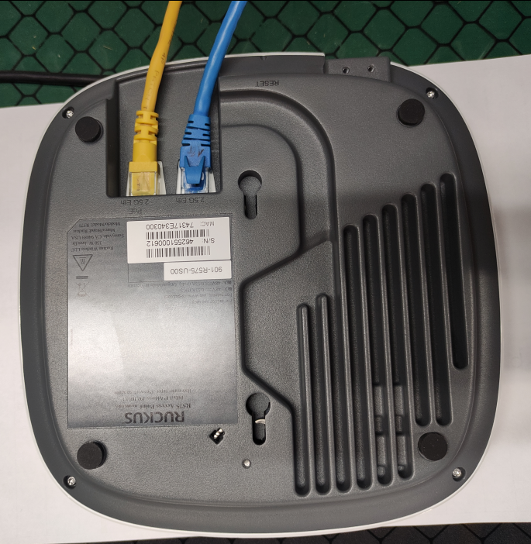
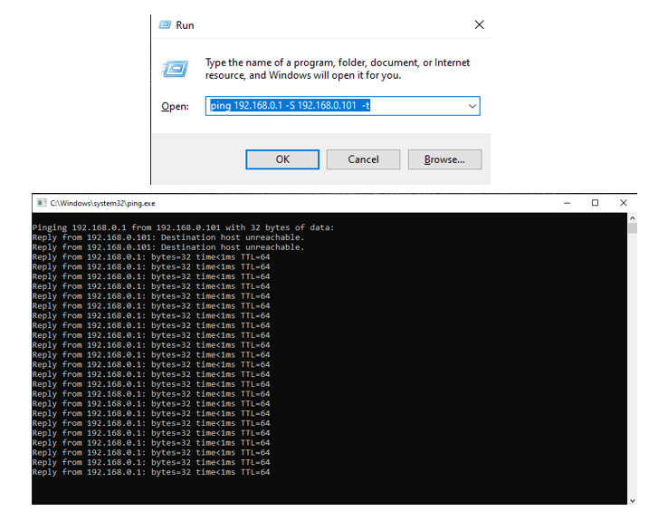
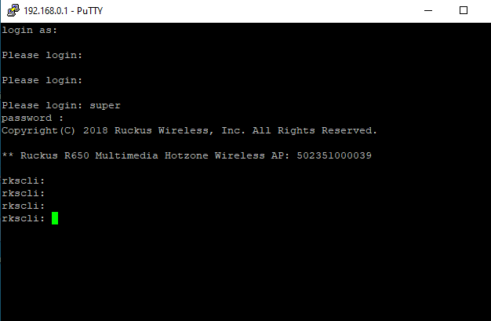

圖1-2
 | 圖1-1
圖3-1
圖3-2

2.打开PuTTY软件（图2-1），在dut行上左键单击两次，出现窗口（图2-2），然后按回车键。Open PuTTY software (figure 2-1), left click twice on line dut to get the window (figure 2-2) press enter. Mở phần mềm PuTTY (hình 2-1), chuột trái 2 lần vào dòng dut ta được cửa sổ (hình 2-2) ấn nút enter. |  |  |  |  |  | 4.輸入「set https enable」(圖4-1)。Enter the command "set https enable " (figure 4-1). Nhập lệnh "set https enable "(hình 4-1).
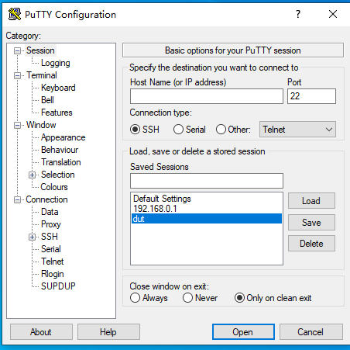
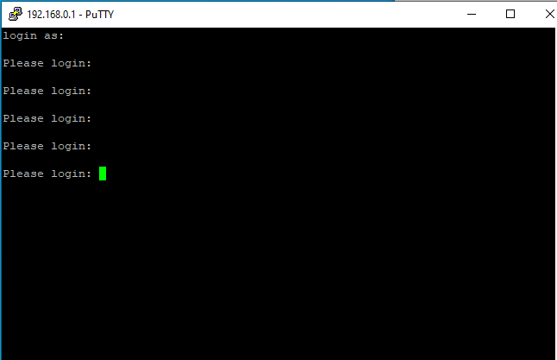
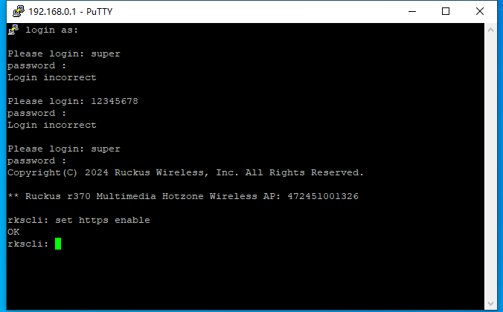

圖2-1
圖2-2
圖4-1
料號 Part No. |  | 品名 Description |  |  | 規格 Sepcification | 數量 QTY | 使用位置 Location | 耗材(品名/料號/規格) Consumes material (如有ESD防護要求所用耗材可在此注明管控) (If there are ESD protection requirements, the consumables used can be indicated here.) |  |  | 治工具 (品名/料號/規格) Fixture &Tools

 |  |  |  |  |  |  |  | 参照《BU6手套佩戴规范》

 |  |  |  |  |  |  |  | 如有ESD防護要求所用耗材可在此注明管控 If there are ESD protection requirements, the consumables used can be indicated here.
 |  |  |  |  |  |  |  |  |  |  |  |  | Form No.: PD3-00049-001 Rev.01 (page1)

OQC-2
標準作業指導書 Standard Operation Procedure
作業名稱 Operation Name: R575 Final Functional Check instruction |  |  |  |  |  |  |  |  |  | 主件料號 P/N: ALL
製程別 | 機種系列 | 機種名 | 機種版本 | 站別／站數 | 作業人數 | 文件編號 |  |  | 當站文件版本 | 擬案日期 |  | 擬案
Process | Model Serial | Model Name | Model Rev. | Station No. | Person | Doc. No. |  |  | Current Station Version | Edit Date |  | Issued by
OQC | RUCKUS | Ruckus 575 | 1 | OQC-5 | 1 | PVNBU6VN1-Q06-S00178 |  |  | 1 | 2026-01-31 |  | Hayden_Bui
5.用瀏覽器進入https://192.168.0.1,點擊"進階"出现如（圖5-1）所示界面，點擊繼續前往192.168.0.1網站(不安全)，出现如（圖5-2）所示界面。Use a browser to enter https://192.168.0.1, click "advanced" and the interface shown as (Figure 5-1) will appear, click to continue to the 192.168.0.1 website (unsafe), and the interface will appear as (Figure 5-2) interface shown. Dùng trình duyệt vào đường link https://192.168.0.1, nhấn “Advanced” sẽ xuất hiện giao diện (Hình 5-1), nhấn Continue để đến trang web 192.168.0.1 (không an toàn), giao diện như (Hình 5-2).
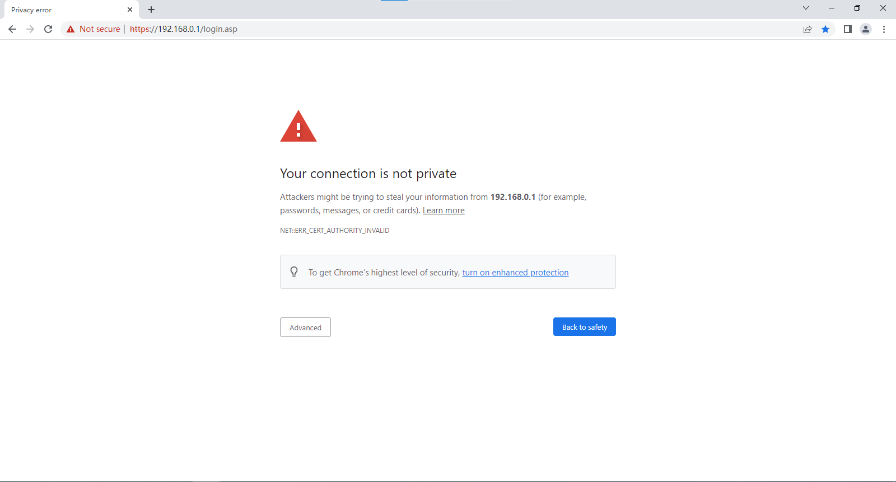
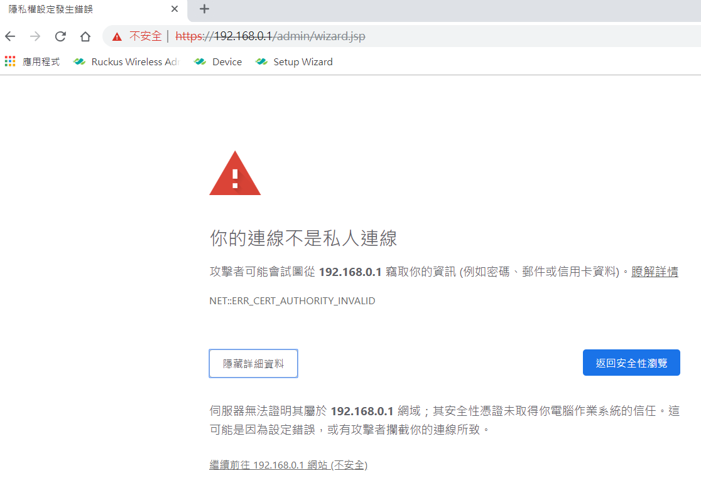

圖5-1
圖5-2
6.登录用户名：super；密码12345678 (圖5-1)，点击“登录”即可登录。成功登录到工作界面（图6-2）。检查信息如：电源类型、MAC地址、SN码、软件版本、... Login username: super; password 12345678 (Figure6-1), click "Login" to login. Successfully logged into the working screen (Figure 6-2). Check information again such as: power source type, MAC address, SN code, software version,... Đăng nhập username: super; mật khẩu 12345678 (hình 6-1), nhấn “Login" để đăng nhập. Đăng nhập thành công vào màn hình làm việc (Hình 4-2). Kiểm tra lại các thông tin như: loại nguồn điện, địa chỉ MAC, mã SN, phiên bản phần mềm,...
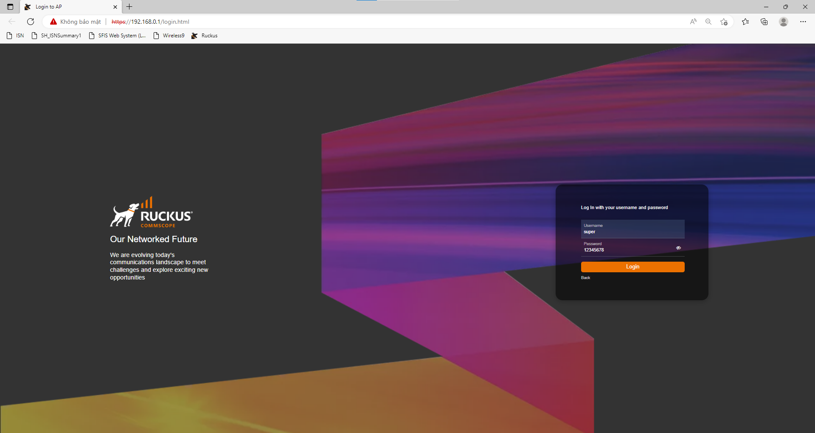
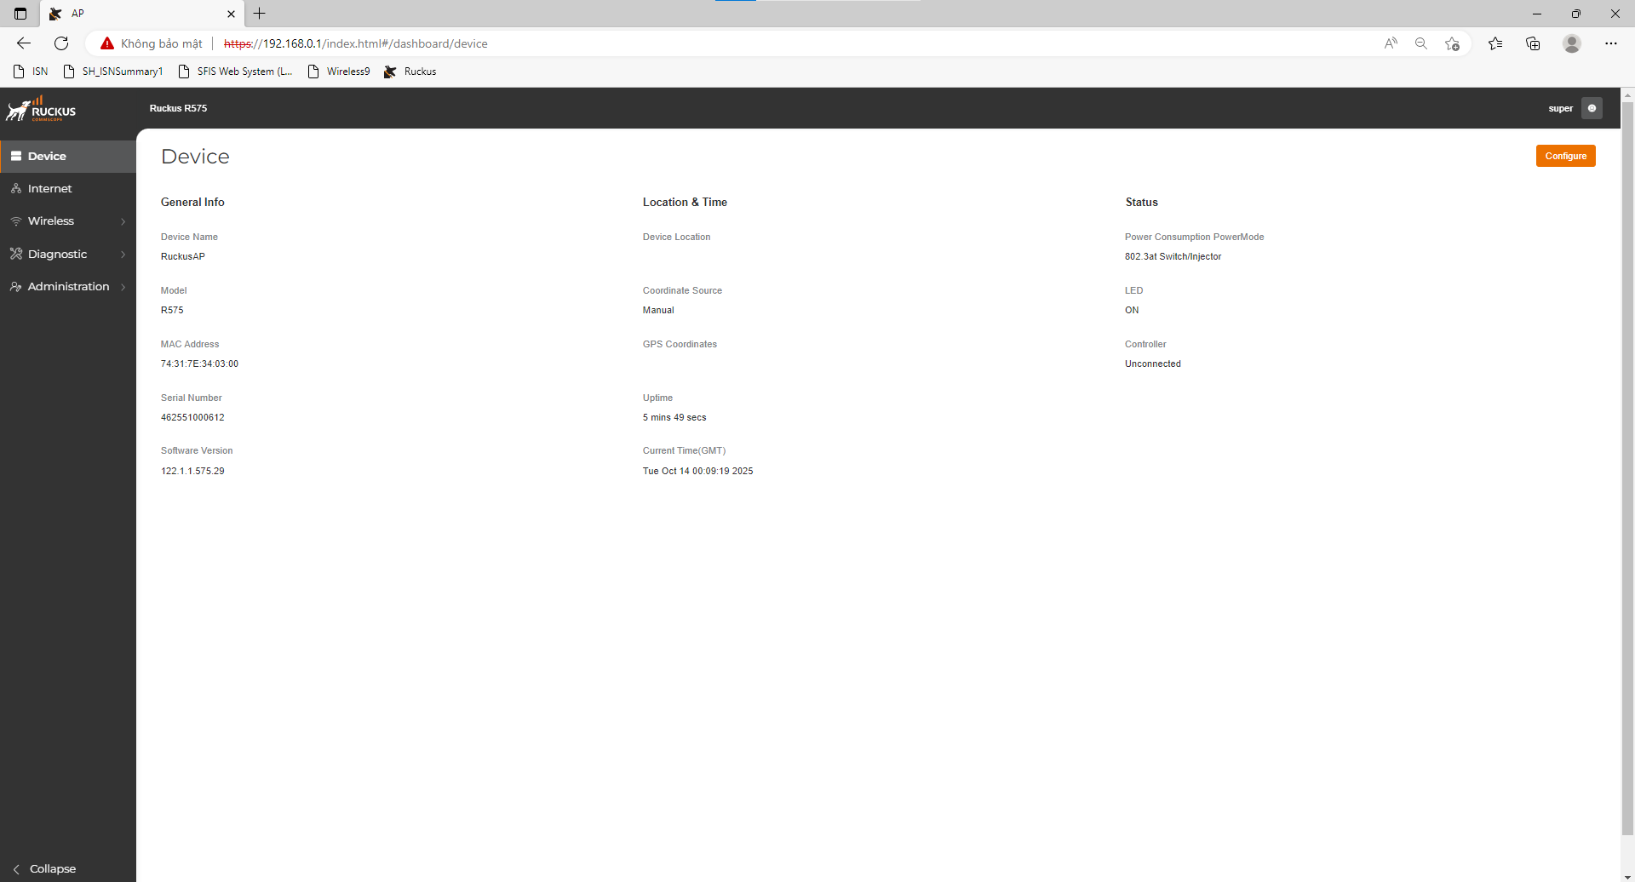

圖6-1
圖6-2

料號 Part No. |  | 品名 Description |  |  | 規格 Sepcification | 數量 QTY | 使用位置 Location | 耗材(品名/料號/規格) Consumes material (如有ESD防護要求所用耗材可在此注明管控) (If there are ESD protection requirements, the consumables used can be indicated here.) |  |  | 治工具 (品名/料號/規格) Fixture &Tools

 |  |  |  |  |  |  |  | 参照《BU6手套佩戴规范》

 |  |  |  |  |  |  |  | 如有ESD防護要求所用耗材可在此注明管控 If there are ESD protection requirements, the consumables used can be indicated here.
 |  |  |  |  |  |  |  |  |  |  |  |  | Form No.: PD3-00049-001 Rev.01 (page1)

OQC-3
標準作業指導書 Standard Operation Procedure
作業名稱 Operation Name: R575 Final Functional Check instruction |  |  |  |  |  |  |  |  |  | 主件料號 P/N: ALL
製程別 | 機種系列 | 機種名 | 機種版本 | 站別／站數 | 作業人數 | 文件編號 |  |  | 當站文件版本 | 擬案日期 |  | 擬案
Process | Model Serial | Model Name | Model Rev. | Station No. | Person | Doc. No. |  |  | Current Station Version | Edit Date |  | Issued by
OQC | RUCKUS | Ruckus 575 | 1 | OQC-4 | 1 | PVNBU6VN1-Q06-S00178 |  |  | 1 | 2026-01-31 |  | Hayden_Bui
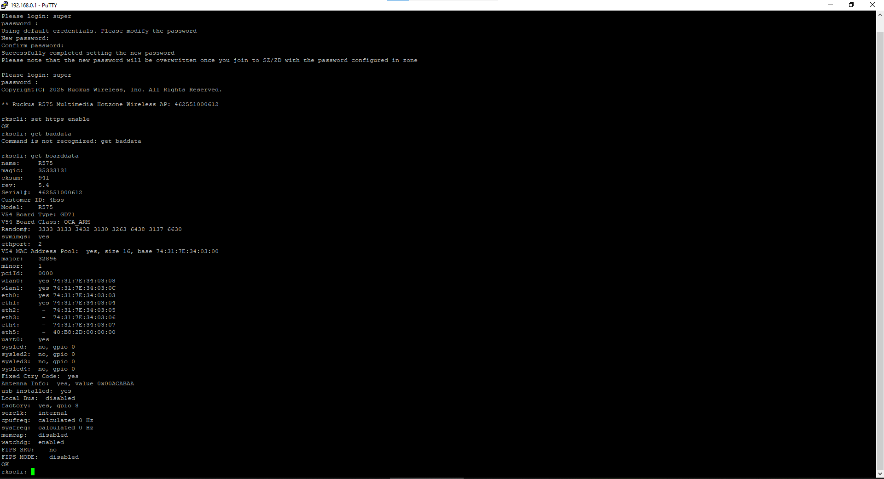
7,打开PuTTY,.輸入「get boarddata」並重新檢查訊息，例如：model、SN 代碼、MAC、...(圖7-1)。Into putty, enter command "get boarddata" and check the informations like: model, SN, MAC, ...(Figure 7-1) Vào putty, nhập lệnh "get boarddata " và kiểm tra lại các thông tin như: model, mã SN, MAC, ... (hình 7-1) |  |  |  |  |  | 9.输入“set state wlan0 up”，屏幕显示OK（图9-1）。继续输入“set state wlan0 down”屏幕显示OK（图9-2）。Enter the command "set state wlan0 up" the screen displays OK (figure 9-1). Continue to enter the command "set state wlan0 down" the screen displays OK(figure 9-2). Nhập lệnh "set state wlan0 up"màn hình hiển thị OK (hình 9-1). Tiếp tục nhập lệnh "set state wlan0 down" màn hình hiển thị OK (hình 9-2)



圖7-1
圖9-1
圖9-2

8.輸入「fw show all」並檢查「version」等資訊。（圖8-1） Enter command "fw show all" and check info like version.(Figure 8-1) Nhập lệnh "fw show all" và kiểm tra thông tin ví dụ như: version,... (hình 8-1)
 |  |  |  |  |  | 10.输入“set state wlan9 up”，屏幕显示OK（图10-1）。继续输入“set state wlan9 down”屏幕显示OK（图10-2）。Enter the command "set state wlan9 up" the screen displays OK (figure 10-1). Continue to enter the command "set state wlan9 down" the screen displays OK (figure 10-2). Nhập lệnh "set state wlan9 up"màn hình hiển thị OK (hình 10-1). Tiếp tục nhập lệnh "set state wlan9 down" màn hình hiển thị OK (hình 10-2)

圖10-1
圖10-2
圖8-1
料號 Part No. |  | 品名 Description |  |  | 規格 Sepcification | 數量 QTY | 使用位置 Location | 耗材(品名/料號/規格) Consumes material (如有ESD防護要求所用耗材可在此注明管控) (If there are ESD protection requirements, the consumables used can be indicated here.) |  |  | 治工具 (品名/料號/規格) Fixture &Tools

 |  |  |  |  |  |  |  | 参照《BU6手套佩戴规范》

 |  |  |  |  |  |  |  | 如有ESD防護要求所用耗材可在此注明管控 If there are ESD protection requirements, the consumables used can be indicated here.
 |  |  |  |  |  |  |  |  |  |  |  |  | Form No.: PD3-00049-001 Rev.01 (page1)

OQC-4
標準作業指導書 Standard Operation Procedure
作業名稱 Operation Name: R575 Final Functional Check instruction |  |  |  |  |  |  |  |  |  | 主件料號 P/N: ALL
製程別 | 機種系列 | 機種名 | 機種版本 | 站別／站數 | 作業人數 | 文件編號 |  |  | 當站文件版本 | 擬案日期 |  | 擬案
Process | Model Serial | Model Name | Model Rev. | Station No. | Person | Doc. No. |  |  | Current Station Version | Edit Date |  | Issued by
OQC | RUCKUS | Ruckus 575 | 1 | OQC-6 | 1 | PVNBU6VN1-Q06-S00178 |  |  | 1 | 2026-01-31 |  | Hayden_Bui

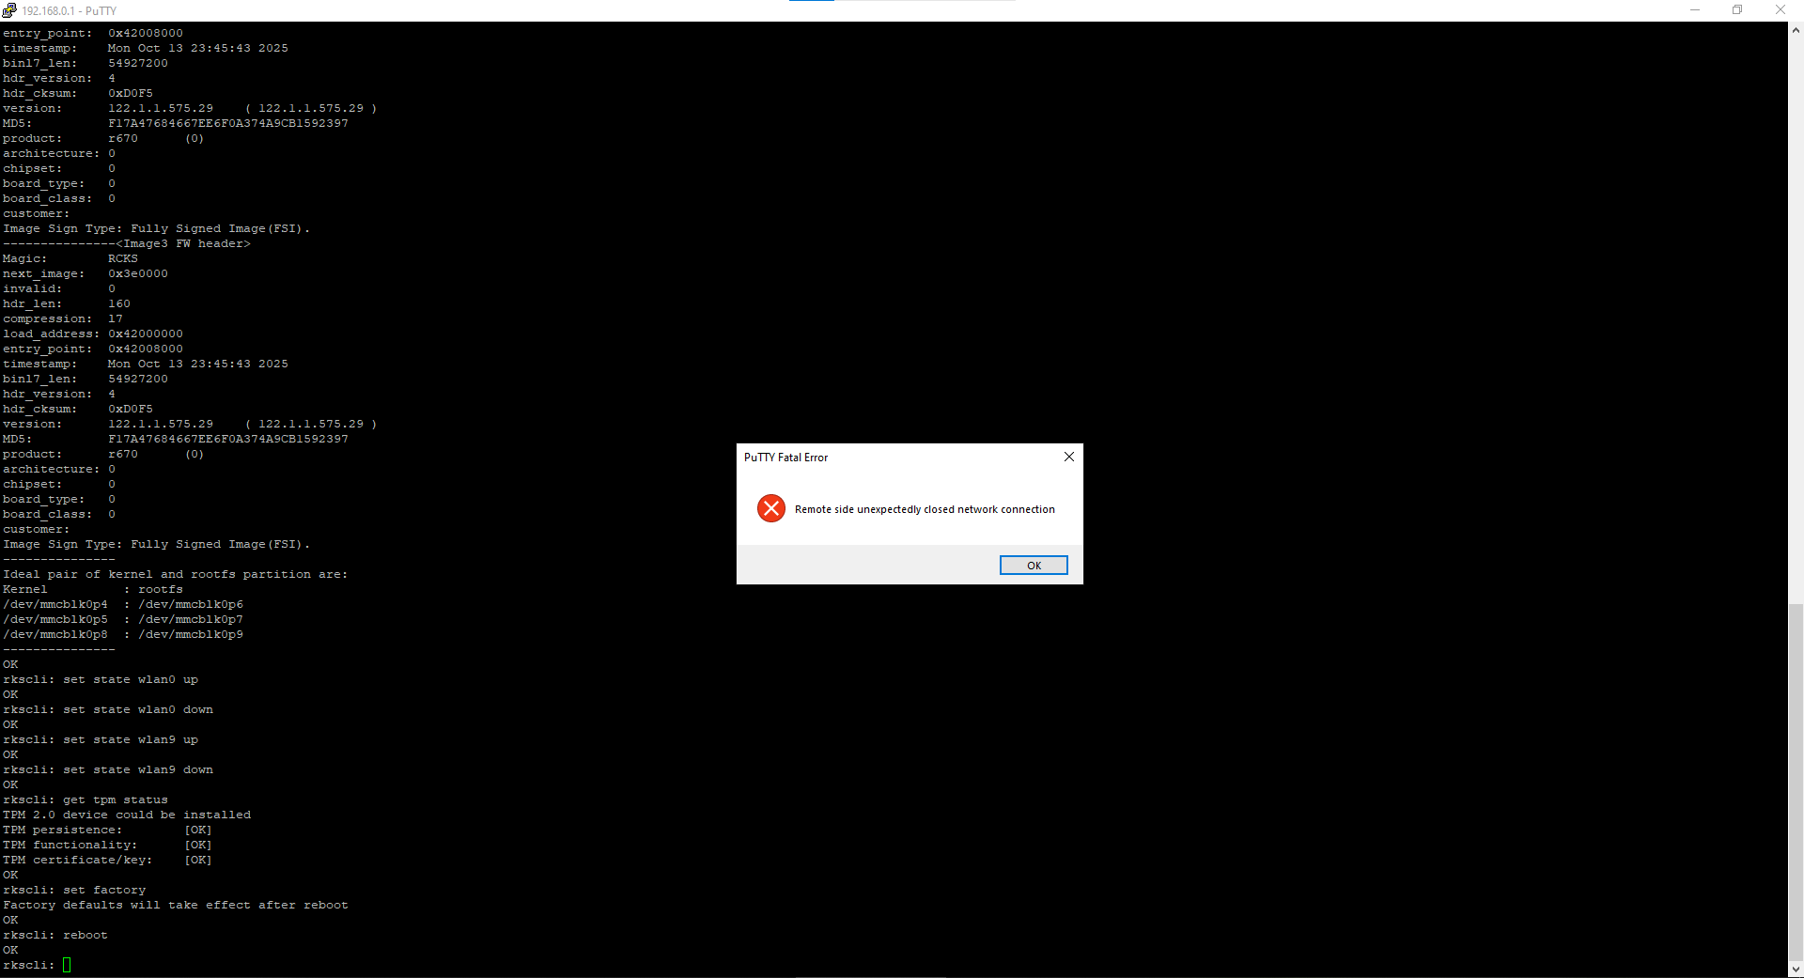
11.輸入「get tpm status」查看資訊如(圖11-1)。Enter command "get tpm status" and check the info kike (Figure 11-2). Nhập lệnh "get tpm status" và kiểm tra các thông tin như (Hình 11-2) |  |  |  |  |  | 13.出現一則訊息（圖 13-1），按 OK。1 pop-up appears (Figure 13-1) click "Ok". Xuất hiện thông báo (hình 13-1) ấn "OK".
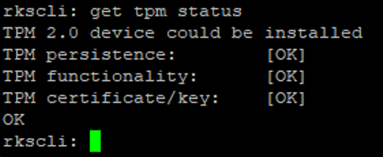

圖17-2
圖17-1
圖13-1

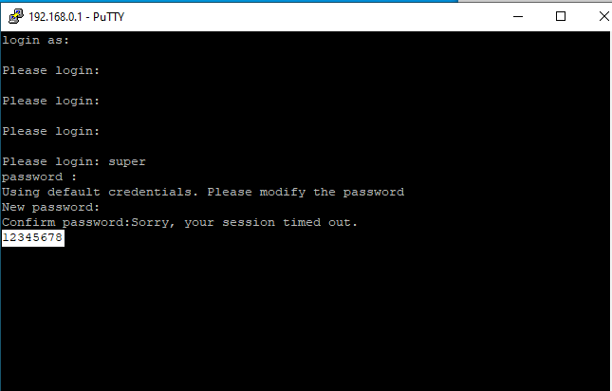
12.輸入“set factory”（圖12-2），如果軟體回應“Ok”，則輸入“Reboot”（圖12-3）。Enter command "get factory" (Figure 12-2) if program respond "Ok", enter command "reboot" (Figure 12-3) Nhập lệnh "set factory" (hình 12-2) nếu phần mềm phản hồi "Ok", nhập tiếp lệnh "reboot" (hình 12-3).
 |  |  |  |  |  | 14.依照步驟2和3再次登錄，檢查密碼是否已恢復為預設 "sp-admin"？如果恢復，完成 FFC 測試 Relogin like step 2 and step 3 to check the password been reset back to "sp-admin" yet? If it reset mean FFC is finish. Đăng nhập lại theo bước 2 và 3 để kiểm tra mật khẩu đã được phục hồi về mặc định: sp-admin chưa? Nếu đã phục hồi lại thì kiểm tra FFC đã hoàn thành.

圖12-3

圖12-2
圖14-1
圖14-2
料號 Part No. |  | 品名 Description |  |  | 規格 Sepcification | 數量 QTY | 使用位置 Location | 耗材(品名/料號/規格) Consumes material (如有ESD防護要求所用耗材可在此注明管控) (If there are ESD protection requirements, the consumables used can be indicated here.) |  |  | 治工具 (品名/料號/規格) Fixture &Tools

 |  |  |  |  |  |  |  | 参照《BU6手套佩戴规范》

 |  |  |  |  |  |  |  | 如有ESD防護要求所用耗材可在此注明管控 If there are ESD protection requirements, the consumables used can be indicated here.
 |  |  |  |  |  |  |  |  |  |  |  |  | Form No.: PD3-00049-001 Rev.01 (page1)

